사용자 인터페이스 설계서
사용자 인터페이스 설계서
시스템명 | Archive |  | 작성자 | 김성원
단계명 | 설계 |  | 작성일자 | 2019-03-15 | 버전

사용자 인터페이스 구조도
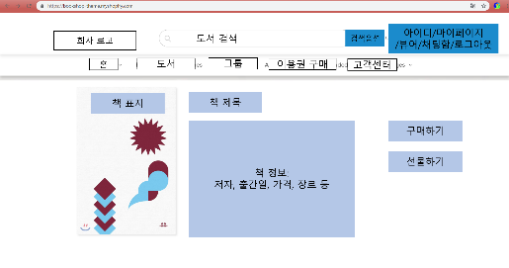 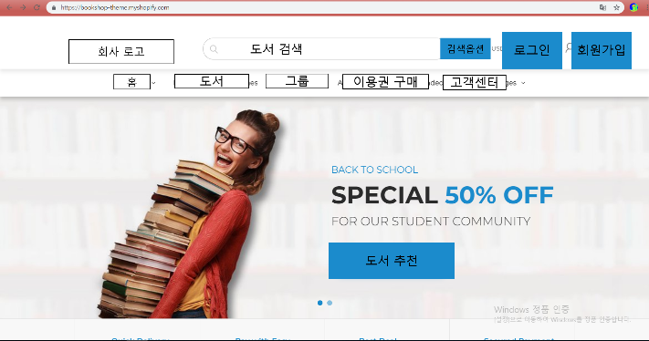 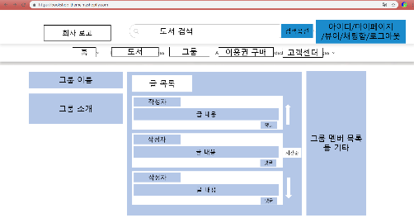 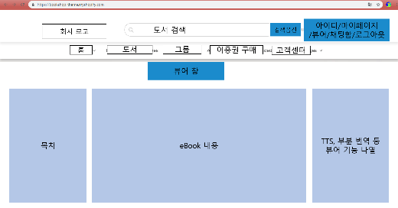

뷰어
홈페이지

책 정보

그룹

사용자 인터페이스 목록 - 화면
화면 ID |  | 화면명 | 관련 유스케이스 ID
Home01 |  | 홈페이지 | userLogin, userSignup
bookInfo01 |  | 도서 정보 | userBook
groupPage01 |  | 그룹 페이지 | userCommunity
Viewer01 |  | eBook 뷰어

사용자 인터페이스 목록 - 출력물
출력물 ID |  | 출력물명 | 관련 유스케이스 ID

홈페이지
사용자 인터페이스 목록 - 화면 상세 설계
화면 ID | Home01 |  | 화면명 |  | 홈페이지
관련 유스케이스 ID | userLogin, userSingup
관련 시퀀스도 ID
화면유형 | 홈페이지 |  | 메뉴경로 |  | www.archive.com/
화면개요 | 웹의 전체 서비스의 출발점인 홈페이지


입출력 항목
항목명 | 컨트롤명 | 타입 및 길이 |  | 속성 |  | Validation Check
홈 클릭
회사 로고 클릭
도서 클릭
그룹 클릭
이용권 구매 클릭
고객센터 클릭
도서 검색 입력, 클릭
로그인 클릭
회원가입 클릭
처리 내용
1. 회사로고 및 홈 클릭 - 홈페이지로 이동한다. 2. 도서 클릭 - 도서 목록을 판매량 및 기타 기준 순으로 나열하여 보여준다. 3. 그룹 클릭 - 그룹 페이지로 이동한다. 4. 이용권 구매 클릭 - 이용권 혜택 안내 페이지로 이동한다. 5. 고객센터 클릭 - 고객센터 페이지로 이동한다. 6. 도서 검색 입력 - 도서 검색 기준에 맞는 도서를 찾아 보여준다. 7. 로그인 클릭 - 로그인 안내 페이지로 이동한다. 8. 회원가입 클릭 - 회원가입 안내 페이지로 이동한다.

기술적 고려사항
로그인 전후 메인화면의 도서 추천 내용이 달라야 한다.

뷰어
사용자 인터페이스 목록 - 화면 상세 설계
화면 ID | Viewer01 |  | 화면명 |  | 뷰어
관련 유스케이스 ID
관련 시퀀스도 ID
화면유형 | 뷰어 |  | 메뉴경로
화면개요 | 사용자가 구매한 이북을 웹에서 열람하는 이북 뷰어
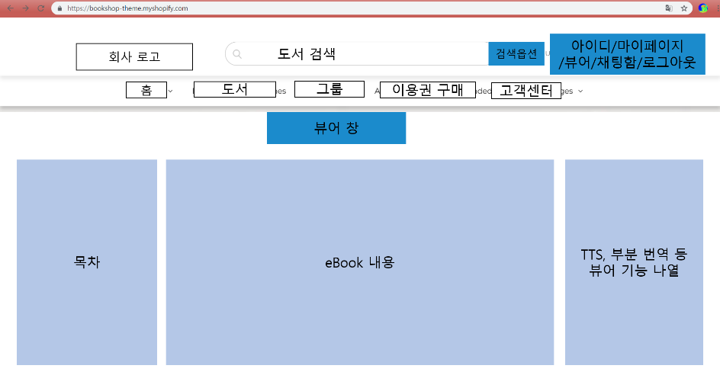

입출력 항목
항목명 | 컨트롤명 | 타입 및 길이 |  | 속성 |  | Validation Check
목차 클릭
페이지 이동 클릭
TTS 클릭
부분 번역 클릭

처리 내용
1. 목차 클릭 - 해당 영역으로 바로 이동한다. 2. 페이지 이동 클릭 - 다음, 이전 장으로 이동한다. 3. TTS 클릭 - 해당 페이지의 텍스트 내용을 음성으로 읽는다 4. 부분 번역 클릭 - 드래그 된 부분을 부분 번역한다.

기술적 고려사항
TTS, 부분 번역 API 기능 필요. 마우스 드래그 및 스크린샷으로 인한 복사를 차단해야 한다.

도서정보
사용자 인터페이스 목록 - 화면 상세 설계
화면 ID | bookInfo01 |  | 화면명 |  | 도서 정보
관련 유스케이스 ID | userBook
관련 시퀀스도 ID
화면유형 | 도서 정보 |  | 메뉴경로
화면개요 | 사용자가 검색 및 클릭한 도서의 전반적인 정보를 소개
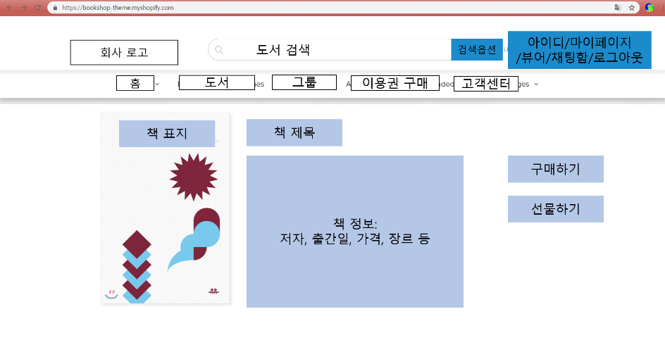

입출력 항목
항목명 | 컨트롤명 | 타입 및 길이 |  | 속성 |  | Validation Check
구매하기 클릭
선물하기 클릭

처리 내용
1. 구매하기 클릭 - 구매 페이지로 이동한다. 2. 선물하기 클릭 - 선물하기 페이지로 이동한다.

기술적 고려사항
책 정보를 가져오는 API를 가져와 형식에 맞게 보여준다. 비회원일 경우 구매하기 및 선물하기 이용을 제한한다.

그룹
사용자 인터페이스 목록 - 화면 상세 설계
화면 ID | groupPage01 |  | 화면명 |  | 그룹 페이지
관련 유스케이스 ID | userCommunity
관련 시퀀스도 ID
화면유형 | 그룹 페이지 |  | 메뉴경로
화면개요 | 특정 그룹 내부의 글 피드를 나열하고 그룹 멤버 및 그룹을 소개한다
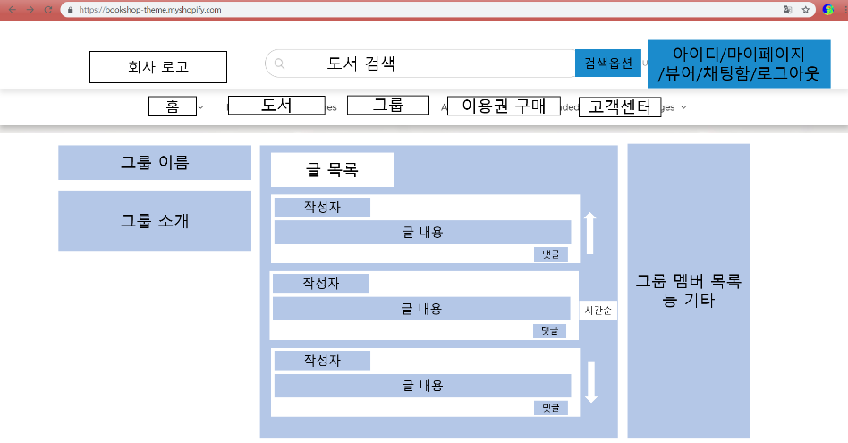

입출력 항목
항목명 | 컨트롤명 | 타입 및 길이 |  | 속성 |  | Validation Check
작성자 클릭
그룹 멤버 클릭
댓글 클릭
위, 아래 드래그

처리 내용
1. 작성자 및 그룹 멤버 목록에서 특정 사용자 클릭 - 해당 사용자의 개인 블로그로 이동 2. 댓글 클릭 - 댓글 작성창 및 댓글 목록 열기 3. 위, 아래 드래그 - 위 아래로 이동

기술적 고려사항
댓글의 개수도 출력, 위 아래 드래그시 글 목록 상자 안에서만 이동한다.

